Hoja3
Identificador | Proceso de calculo del total a pagar
Breve descripción | Proceso de calculo del total a pagar siempre y cuando se haya registrado al menos 1 producto en el pedido del cliente
Objetivo que se logra con la ejecución del proceso | El usuario logra registrar el pedido realizado por el cliente
Ejecutores del proceso | Sistema
Disparador para el proceso (describe que evento o momento inicia el proceso) | Cuando el usuario termina de digitar los productos del pedido del cliente y digita la opcion 2 para finalizar compra en el menu de registrar pedido.
Pasos del proceso (se puede agregar un diagrama de flujo) | 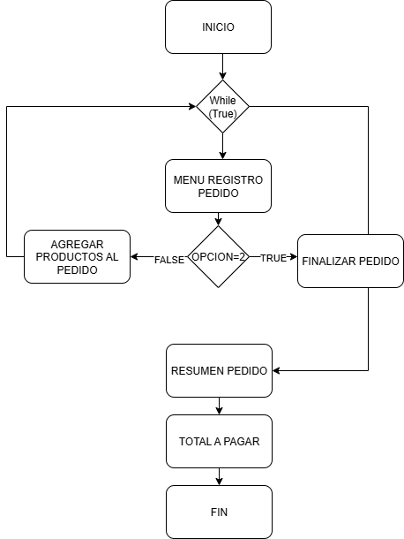

Punto de salida (describe como el proceso puede ser terminado después de ser completado con éxito) | El proceso termina cuando los valores son coherentes con los precios y la cantidad del producto. El sitema proseguria preguntando por el valor del pago realizado por el cliente
Puntos de interrupción (describe los eventos cuando el proceso puede ser terminado en el transcurso de su ejecución) | Cuando el sistema genera calculos incoherentes en el total a pagar Cuando no se han registrado productos en el pedido Cuando el usuario digita una opcion diferente a 2 y la compra no finaliza

